상품제안서
[밸류엠] IPX8 스마트폰 암밴드 방수팩 | 상품코드: F32294

 |  |  |  |  |  |  | 02-412-0044 | www.easy1.co.kr
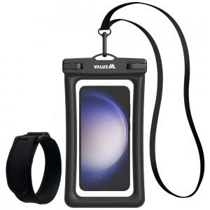

【상세/제작정보】

【인쇄/포장옵션】 | 레이저 / 포장지포장

【공급단가】 | 수량 | 50~ | 100~ | 500~ | 1,000~ | 2,000~
*VAT별도 | 단가 | 4,800원 | 4,720원 | 4,600원 | 4,520원 | 4,400원

【상품 URL】 | https://easy1.co.kr:443/src/goods_detail.php?gdno=32294

